Sheet1
 | SUBCONJUNTO |  | Peso (kg) | Centro de gravedad (desde mamparo) (mm) |  |  | Inercias (en el MAMPARO DE MORRO)(Kgxm2)
Notas | Nombre | Variante |  | Xcg | Ycg | Zcg | Ix | Iy | Iz | Ixy | Ixz | Iyz |  | Distancia mamparo morro antiguo
Por ahora peso del T95, no debería variar demasiado | FUS | NEW | 19 | 808 | 0.872 | -53 | 0.644 | 21 | 21 | -0.004 | 0.835 | 0 | (no son medidas 100% reales) | 490.224 | mm
la del t95, es la misma en teoría | TAIL | NEW | 7.117 | 2743.406 | -0.279 | -11.086 | 2 | 56 | 58 | 0.007 | -0.084 | -0.016
 | NSE LGR | NEW | 2 | -56.317 | 3.895 | -396.1 | 0.403 | 0.411 | 0.01 | 0 | -0.028 | 0
Asumimos misma inercia y Cg pero distinto peso | PPL LGR | NEW | 6.615 | 1354.381 | -0.688 | -416.776 | 2.435 | 13.641 | 13.101 | 0.007 | 3.699 | 0
 | MPS | SP210 | 12.238 | 1874.304 | -0.107 | -50.096 | 0.146219 | 43.2232222 | 43.19366 | 0.003386 | 1.098188 | -0.000456
 |  | DA215 | 10.525 | 1876.0129 | 0.129 | -73.012 | 0.181553 | 37.469742 | 37.395774 | -0.007389 | 1.331307 | -0.000024 |  | Ubicación sistema de ejes de referencia
solo una de ellas, (poner una a cada lado en matlab) esto está así aún para evitar hacer el symmetry que lleva mas trabajo y no esta cerrada aun el ala | WNG_LFT | NEW | 6.344 | 1178.351 | -1502.68 | -63.609 | 19.265 | 8.925 | 28.126 | 11.26 | 0.482 | -0.581
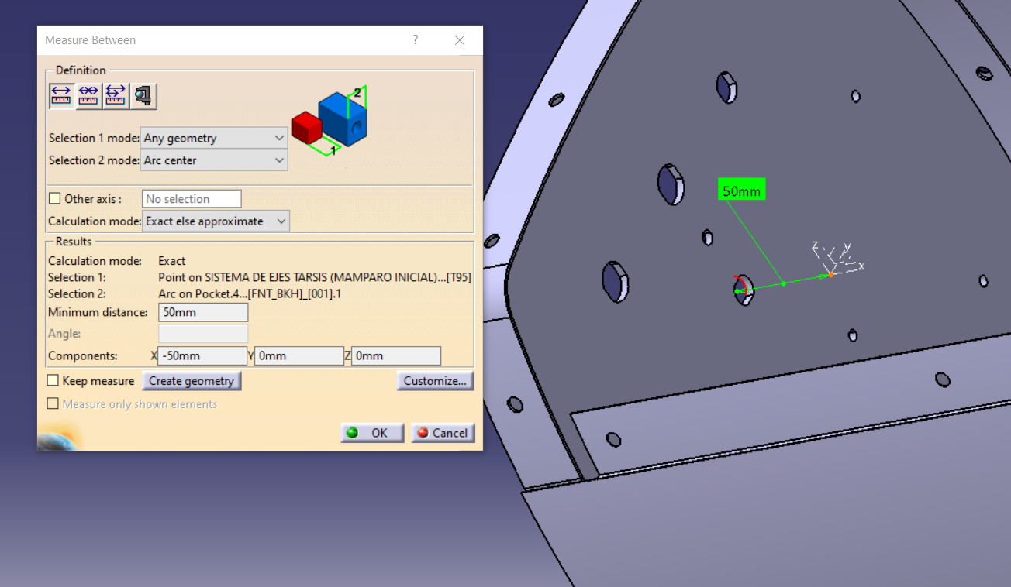
solo una de ellas, (poner una a cada lado en matlab) esto está así aún para evitar hacer el symmetry que lleva mas trabajo y no esta cerrada aun el ala | RCK_LFT | SI | 2.95 | 1133.32 | -1355.762 | -145.264 | 5.52 | 3.938 | 9.328 | 4.532 | 0.484 | -0.581
Importante, combinacion sin rack pero con misiles noes logica |  | NO | 0 | 0 | 0 | 0 | 0 | 0 | 0 | 0 | 0 | 0
 | MSL | 0 | 0 | 0 | 0 | 0 | 0 | 0 | 0 | 0 | 0 | 0
 |  | 1 | 3.5 | 1116.803 | 1246.653 | -215.972 | 5.604212 | 4.530083 | 9.80633 | -4.872929 | 0.844192 | 0.942345
explicado abajo |  | 2 | 7 | 1116.803 | 0 | -215.972 | 5.604212 | 4.530083 | 9.80633 | -4.87E+00 | 8.44E-01 | 0.942345
 |  | 3 | 10.5 | 1116.803 | 483.218 | -215.972 | 5.604212 | 4.530083 | 9.80633 | -4.87E+00 | 8.44E-01 | 9.42E-01
 |  | 4 | 14 | 1116.803 | 0 | -215.972 | 5.604212 | 4.53E+00 | 9.80633 | -4.87E+00 | 8.44E-01 | 0.942345
 | PLD | PESO | 3.75 | -289.561 | 0.895 | -105.795 | 0.054 | 0.269 | 0.228 | 0 | -0.095 | 0 | todas esas
Sólo EXT, se elimina opción de tanque húmedo | GAS | EXT FULL | 22.345 | 1077.62 | -0.577 | -97.535 | 0.442 | 27.088 | 26.946 | 0.017 | 2.266 | -0.002
 |  | EXT EMPTY | 2.018 | 1067.89 | -6.393 | -93.909 | 0.048 | 2.413 | 2.403 | 0.017 | 0.195 | -0.002
 |  | HUM FULL | 32.079 | 1119.12 | 0.351 | -109.185 | 0.797554 | 42.177239 | 41.961598 | -0.01201 | 3.791412 | 0.000768
 |  | HUM EMPTY | 1.73 | 1129.826 | 6.507 | -44.559 | 0.025345 | 2.324062 | 2.332758 | -0.01201 | 0.082355 | 0.000768
Todo menos pld y gas | SYS | NEW | 13.147 | 803.998 | -19.372 | -18.282 | 1.101 | 11.503 | 12.366 | 0.206 | 0.016 | -0.017
 | MAZOS ELÉCTRCOS |  | 2.031 | 799.887 | 0 | -99.17 | 0.50017 | 1.389206 | 1.843709 | 0 | 0.148384 | 0
 | SPABOND Y TORNILLERÍA |  | 1.515 | estan puestos en elcg de la estructura del avión (SIN CONTAR COLA QUE YA ESTA DENTRO!) por su dificultad de ubicarlos
 |  |  | 121.845
 | ÚLTIMA ACTUALIZACIÓN: 23-6-2022 |  |  |  |  |  |  |  | modificación intercambio de pmu y panel
 | Distintas Configuaciones, sustituir líneas (esto se podría suprimir):
 | Cconfiguracion actual (t95)
 | SYS | OLD | 13.147 | 869.446 | -19.615 | -17.544 | 1.118048 | 12.770119 | 13.631642 | 0.227079 | 0.062483 | -0.017591 | con pmu detrás
 | FUS | NEW | 15.41 | 798.489 | 1.291 | -40.105 | 0.515268 | 16.993659 | 17.062631 | -0.011016 | 0.00324 | 0.000034

 | Con PMU y Panel cambiados
 | SYS | OLD | 13.147 | 834.916 | -19.615 | -20.328 | 1.114744 | 12.091784 | 12.356611 | 0.213816 | 0.110187 | -0.01866 | con pmu detrás
 | FUS | NEW | 15.41 | 810.29 | 1.291 | -40.105 | 0.515268 | 17.274739 | 17.343711 | -0.012673 | 0.504017 | 0.000034
 | NSE LGR | OLD | 1.673 | -3.342 | 1.529 | -396.502 | 0.373252 | 0.375494 | 0.003793 | 0.000609 | 0.011372 | -0.00263
 | PLD | PESO | 3.75 | -269.561 | 0.895 | -105.795 | 0.054179 | 0.326681 | 0.285518 | 9.04E-04 | -1.07E-01 | 3.55E-04
 | CON PMU EN MORRO
 | SYS | OLD | 13.147 | 711.835 | -19.615 | -58.776 | 1.167349 | 10.94029 | 11.752512 | 0.16654 | 0.214056 | -0.033428
 | FUS | NEW | 15.41 | 786.68 | 1.291 | -40.105 | 0.515268 | 17.274739 | 17.343711 | -0.012673 | 0.504017 | 0.000034 |  | 10 | cm alargando fuselaje
 | Alargando Fuselaje 5cm / pmu y opanel cambiados |  |  |  |  |  |  |  |  |  |  |  |  | SYS | OLD | 13.147 | 827.592 | -19.615 | -14.76 | 1.121352 | 12.050476 | 13.508663 | 0.224544 | 1.637173 | -0.016522
recordar que aun trabajamos con el fuselaje del t95 | SYS | OLD | 13.147 | 831.254 | -19.615 | -17.544 | 1.118048 | 12.07113 | 12.932637 | 0.21918 | 0.87368 | -0.017591 |  | FUS | NEW | 15.76564 | 779.54 | 1.291 | -40.105 | 0.465646 | -2.434579 | -2.316089 | 0.022003 | -0.472901 | -0.001562
 | FUS | NEW | 15.58782 | 794.915 | 1.291 | -40.105 | 0.490457 | 7.42008 | 7.513811 | 0.004665 | 0.015558 | -0.000764 |  | NSE LGR | OLD | 1.673 | -103.342 | 1.529 | -396.502 | 0.373252 | 0.384976 | 0.013275 | 0.000865 | -0.054956 | -0.00263
 | NSE LGR | OLD | 1.673 | -53.342 | 1.529 | -396.502 | 0.373252 | 0.380235 | 0.008534 | 0.000737 | -0.021792 | -0.00263 |  | PLD | PESO | 3.75 | -369.561 | 0.895 | -105.795 | 0.054179 | 0.326681 | 0.285518 | 0.000904 | -0.106951 | 0.000355
 | PLD | PESO | 3.75 | -319.561 | 0.895 | -105.795 | 0.054179 | 0.326681 | 0.285518 | 9.04E-04 | -1.07E-01 | 3.55E-04

Fuselaje T120 (1ª aproximacion) | FUS | NEW

 | Misiles, no hay establecido un orden de lanzamiento de misiles predefinido (entendemos que de más alejado del centro a menos), por ello damos el peso de cada uno de los misiles y su ubicación a continuación:
 | Misil | Peso | X | Y | Z
 | 1 | 3.065 | 1151.693 | -1245.827 | -219.086
 | 2 | 3.065 | 1151.693 | -1465.827 | -217.034
 | 3 | 3.065 | 1151.693 | -1465.827 | -217.034
 | 4 | 3.065 | 1151.693 | -1245.827 | -219.086

 | Distancias del CDG de cada misil a su punta
 |  | X | Y | Z
 |  | -443.094 | 0 | 0
 | Tensor de inercia del misil respecto a su punta
 |  | Ix | Iy | Iz | Ixy | Ixz | Iyz
 |  | 0.001 | 0.832 | 0.832 | 0 | 0 | 0

